Note
■ Business Flow
0005-1
개인별 근무기록
결재이력 데이터

휴무/출장/경조 데이터
0005
개인별 근무기록
데이터

0006
개인별 근로
계획/실적조회/변경

 | 사전조건 :
 | 사후조건 :

■ 사용자/권한
 | 일반사용자 | C/R/U/D 권한 (본인 신청내역 조회 가능)
 | 부서장 | R 권한 (부서원 신청내역 조회 가능)
 | 상급부서장 | R 권한 (예하부서원 신청내역 조회 가능)
 | 인사담당 | C/R/U/D 권한 (전체 신청내역 조회 가능)

■ 특이사항

[가이드라인]
 | ※ Business Flow
 | -. 작성 설계문서에 포함되는 프로그램의 복잡성을 고려하여, 프로그램의 흐름도를 작성하여, 프로그램의 이해도를 높이기 위해 작성을 진행한다.
 | > 프로그램의 Screen이 3개이상일 경우, 프로그램의 사별, 플랜트별등 분기처리되는 Logic 존재 시 작성.
 | -. 본 프로그램의 전후 흐름을 파악하기 위한 비즈니스 사전 조건, 사후 조건 등을 서술형으로 기술하는 것도 가능하다.
 | ※ 사용자/권한
 | -. 사용자(액터)의 권한과 역할 설명한다.
 | ※ 특이사항
 | -. 특이사항 기술한다.

화면디자인
 | ■ UI화면 스케치

 |  | *기본화면

 | <월 근로계획 실적>
 | 월 기준 정보 |  |  |  | 개인 실적
 | 월근무필요일 | 월휴일 | 월근로시간 | 월최대근로가능 | 월근무시간 | 월출장일수(월출장시간) | 월휴가일수 | 월휴게시간 | 월근로인정 | 월실근로 | 월초과H | 월출장H | 월연장H | 월휴일H | 월휴일연장H | 월심야H | 전월이월보상H | 당월보상H | 보상휴가일수 | 잔여이월보상H
 | A | B | C | D | E | F | G | H | I | J | K | L | M | N | O | P | Q | R | S | T
복사
초기화
 | <근로계획 신청> |  |  |  |  |  |  |  |  |  |  |  |  |  |  | 일자복사: | 2018-10-01
 |  |  |  |  |  |  |  |  |  |  |  |  |  |  |  | 초기화: | 결재완료된 직전
 |  | 휴가 | 근무 | 출장 | 코어 | 휴게 | 휴일 | 비근무 | 외근 | 사내교육 | 사외교육 | 당직 |  |  |  |  | 기본 초기화

 |  | * 전자결재 양식 |  |  | 휴일출장여부 (20181224 추가)

 |  |  | 상동

 | ■ 추가설명 (선택)
 |  | 1. 화면 로딩 시 로그인 사용자 정보가 자동으로 신청자 정보로 셋업된다.
 |  | 2. 1명 이상의 대상자 추가가 가능하다.
 |  | 3. 권한에 따라 신청자는 대상자를 대리 등록 가능하다.
 |  | 4. 제출 버튼을 선택하면 전자결재 문서가 팝업된다.
 |  | 5. 1명 이상의 대상자를 일괄 제출 가능하다.

[가이드라인]
 | ▶화면 디자인은 화면의 구조와 내용을 이해할 수 있도록 그리면된다. 모든 방법 가능하다. UI개발툴(XPlatform, ABAP 등)을 이용하여 그리거나, PPT, 워드, 손그림gif도 가능.
 |  | * 단, 손그림의 경우 화면 개발 후 화면덤프로 교체 필요함.
 | ▶화면사이즈를 명확히 해야하는 경우는 디자이너와 상의하여 화면크기를 미리 정의하여 위와 같이 눈금형태의 템플릿을 제공받아 사용한다.
 |  | *[R] readonly, default setting

ERD
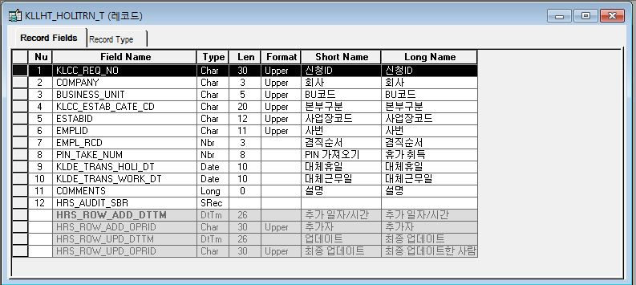
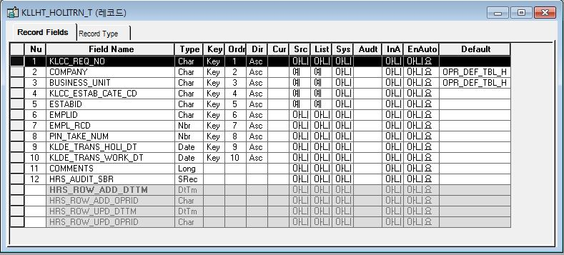
■ ERD (혹은 테이블 설명)

* 개인별 월 근로계획 실적 Record
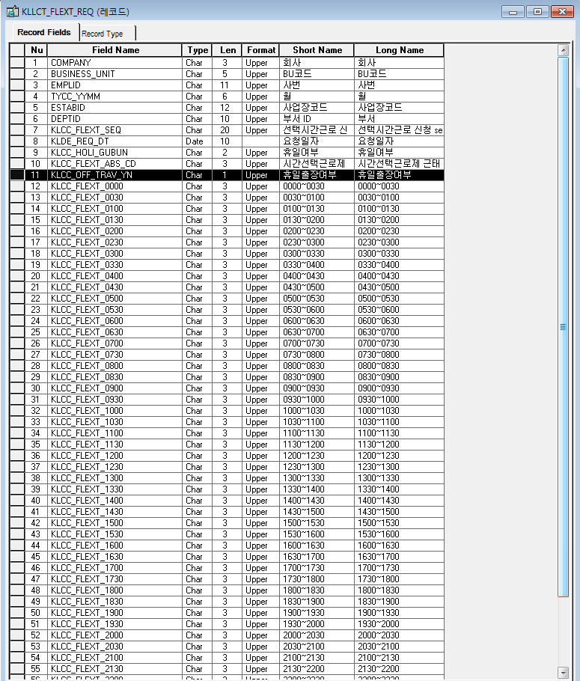
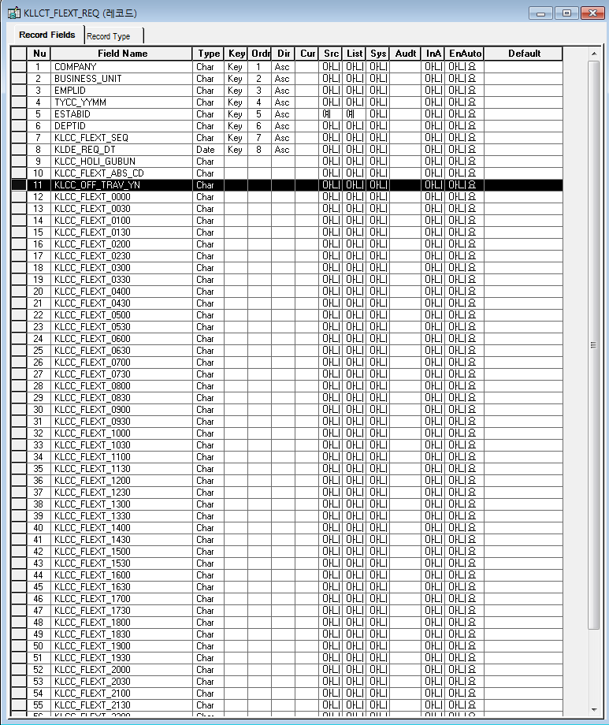

*개인별 근무기록 데이터

*개인별 근무기록 데이터
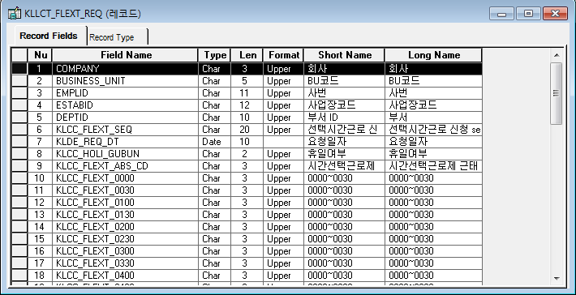
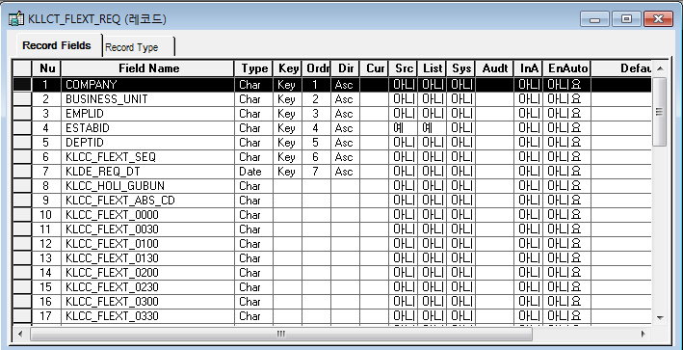

 | TYCC_YYMM 컬럼 추가

* 신청서(전자결재) Record
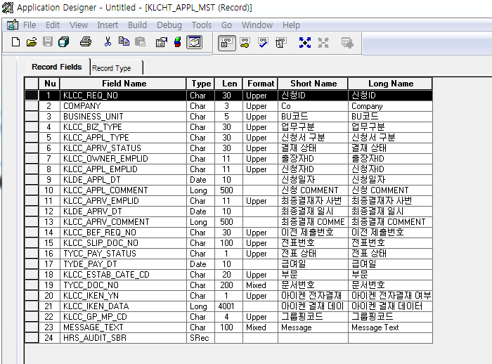
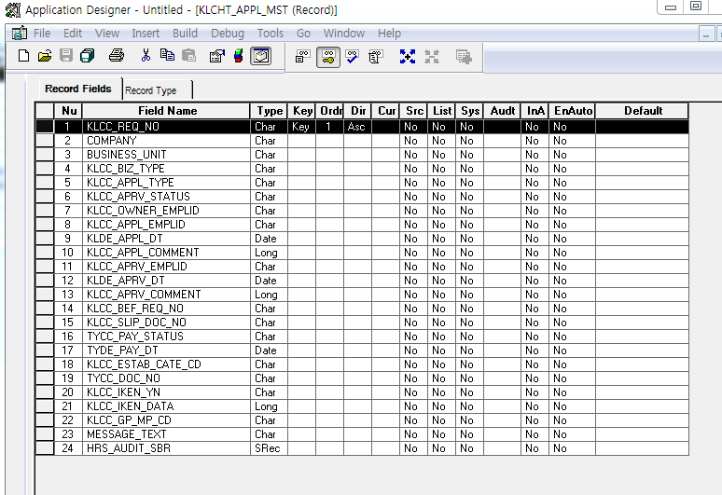

* 근태실적 Record(abs_event)
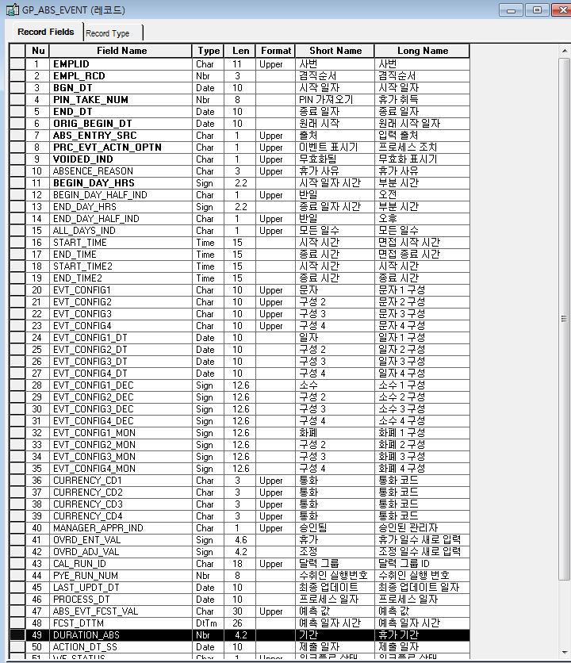
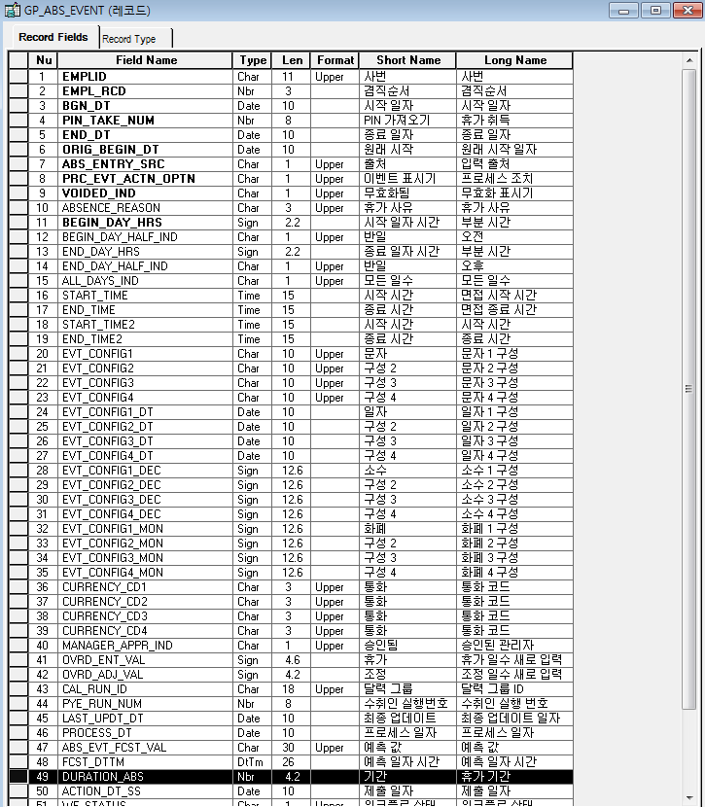

* 휴일대체 Record

Event 작성가이드
◈ 화면Control
 | ■ UI화면 요소 설명
 | Screen 영역 | Screen Object | 속성 | Default(초기화) | Default(초기화) | Default(초기화) | 필수 | 필수 | 필수 | Validation | Validation | Validation | Event
 |  |  |  | 본사 권한 | 매장 권한 | LoV | Master 조회 | Master 저장 | 상세조회 | Master 조회 | Master 저장 | 상세조회
1
 | Master 버튼 | 조회 | 버튼 | 활성 | 활성 |  |  |  |  |  |  |  | 클릭시 > [Master 조회logic]
 |  | 저장 | 버튼 | 활성 | 비활성 |  |  |  |  |  |  |  | 클릭시 > [Master 저장logic]
2
 | 상세 버튼 | 상세 조회 | 버튼 | 활성 | 비활성 |  |  |  |  |  |  |  | 클릭시 > [상세조회logic]

◈ logic
 | ■ 로직 설명
 | Logic명 | 처리방법 | 변경일 | 내용 |  |  |  | 메시지
 | Master 조회logic | 서버(CSI) |  | input : 재고DO
3
 |  |  |  | process : 재고DO 검색조건을 확인한다 검색 조건이 없으면 검색 조건을 넣으라는 메시지를 보내준다. 검색 조건이 있으면 검색 조건으로 재고 목록을 조회한다. data참조> [Master 조회] |  |  |  | [MSG(E)] MSG001 : 검색조건을 입력하세요.
 |  |  |  | exception :
 |  |  |  | output : List<재고DO>
 | Master 저장logic |  |  | input : 재고DO
 |  |  |  | process :
 |  |  |  | exception :
 |  |  |  | output : List<재고DO>
 | 상세조회logic | 서버 |  | input : 재고DO |  |  |  | [MSG(E)] MSG002 : ~~는 필수 입력입니다.
 |  |  |  | process :~~~~~~~~~~~~~~ data참조> [상세 조회 ]
 |  |  |  | exception :
 |  |  |  | output : List<재고DO>

◈ data
 | ■ Data 매핑 설명
 | 화면 |  | Xplatform |  | DB |  | calcuration
 | Screen Object |  | Dataset | 화면컬럼 ID | 테이블 | 칼럼 | Master 조회 | 상세조회
 | Master영역 | 부서코드 | dsCond | brndCd | ABCD | dept_cd
 |  | 부서명
 |  | 매장SEQ | dsCond | shopSeq | ABCD | shop_seq
 |  | 매장명
 |  | 매출액 From |  |  |  |  | [실판매가] 합계
 |  | 매출액 To | dsCond | mobileNo | ABCD | mobile_no
 | Grid영역 | Check
 |  | Status
 |  | 등록매장 | dsInfoList | regShopNo | ABCD | REG_SHOP_NO
 |  | 판매매장 | dsInfoList | saleShopNo | ABCD | SALE_SHOP_NO
 |  | 카드번호 | dsInfoList | cardNo | ABCD | CARD_NO
 |  | 고객번호 | dsInfoList | custNo | CUSTOMER | CUST_NO
 |  | 성명 | dsInfoList | custNo | CUSTOMER | CUST_NM

 | [가이드라인]
 | 1 : 화면Control의 Screen Object 중 event가 있다면(버튼/팝업) "필수", "Validation" 항목을 추가하고 내용을 작성한다.
 | 2: 화면Control의 Event 에서 [logic]을 작성하면 logic 탭에서 상세 내용을 기술한다.
 | 3: logic의 내용에서 [data참조]를 작성하면 data 탭에서 상세 내용을 기술한다.

화면디자인 원본
◎ 작업 정보
* BOSS 프로젝트코드/프로젝트명
* 작업예정일시(From-To) |  |  |  |  |  | ~
* 작업내용

Y/N 선택)
◎ 작업 대상자
 | No | 상태 | *사번 | *성명 | *출근시간 변경여부 | *정규근무 |  |  |  | *초과근로 |  |  |  | 특이사항
 |  |  |  |  |  | 시작일자 | 시작시간 | 종료일자 | 종료시간 | 시작일자 | 시작시간 | 종료일자 | 종료시간
 | 1 |  |  |  |  |  | : |  | : |  | : |  | :

 | 누적투입M/M key in-> 본인이 boss에 산정된 총 M/M확인 후 입력
 | 기준보상휴가 산정 시 누적투입M/M 1의 자리 내림 후 *0.5

작업 지시서
◎ 작업 정보
작업명
작업예정일시(From~To)
작업내용

◎ 작업 대상자
No |  | 사번 |  | 성명 | 출근시간 변경여부 | 정규근무 |  |  |  | 초과근로 |  |  |  | 특이사항
 |  |  |  |  |  | 시작일자 | 시작시간 | 종료일자 | 종료시간 | 시작일자 | 시작시간 | 종료일자 | 종료시간
1

